Polska a UE
Średnie miesięczne ceny skupu mleka surowego

Dane Komisji Europejskiej

KRAJ | I | II | III | IV | V | VI | VII | VIII | IX | X | XI | XII | I-2005 | II | III | IV | V | VI | VII | VIII | IX | X | XI | XII | I-16 | II | III | IV | V | VI | VII | VIII | IX | X | XI | XII | I-17 | II | III | IV | V | VI | VII | VIII | IX | X | XI | XII | I-18 | II | III | IV | V
Francja | 29.220 | 29.040 | 27.180 | 24.740 | 25.750 | 26.440 | 28.420 | 30.560 | 30.770 | 30.400 | 30.160 | 29.770 | 30.840 | 30.260 | 28.460 | 26.590 | 26.180 | 26.720 | 28.190 | 30.520 | 32.650 | 32.4 | 32.5 | 32.1 | 29.1 | 28.9 | 28.0 | 28.4 | 28.8 | 28.7 | 28.4 | 29.4 | 30.2 | 31.6 | 32.3 | 32.7 | 34.2 | 33.3 | 30.5 | 33.6 | 32.4 | 32.3 | 34.0 | 35.0 | 36.6 | 36.2 | 36.4 | 36.0 | 35.3 | 35.0 | 33.9 | 32.3 | 32.4
Niemcy | 28.640 | 28.120 | 27.710 | 27.650 | 27.990 | 27.780 | 27.870 | 28.440 | 29.690 | 30.990 | 31.500 | 30.520 | 27.250 | 26.750 | 26.450 | 26.300 | 26.150 | 26.320 | 26.350 | 26.700 | 28.770 | 34.4 | 34.7 | 34.4 | 28.9 | 28.1 | 27.3 | 25.7 | 24.0 | 23.2 | 23.4 | 24.3 | 26.4 | 30.4 | 33.1 | 33.7 | 34.1 | 34.0 | 33.6 | 33.5 | 33.8 | 34.4 | 35.9 | 37.4 | 39.4 | 40.3 | 40.5 | 40.0 | 36.8 | 34.9 | 34.2 | 33.0 | 32.4
Polska |  |  |  |  | 16.900 | 20.700 | 22.000 | 22.230 | 22.800 | 23.400 | 24.700 | 25.500 | 26.620 | 26.410 | 25.800 | 25.190 | 24.910 | 23.950 | 23.970 | 24.590 | 24.970 | 28.9 | 30.1 | 29.8 | 26.1 | 25.6 | 25.7 | 24.4 | 23.3 | 23.1 | 23.3 | 25.0 | 26.4 | 28.3 | 29.6 | 30.7 | 30.2 | 30.6 | 30.5 | 30.7 | 31.0 | 31.3 | 31.6 | 32.6 | 33.7 | 34.8 | 36.0 | 36.1 | 34.0 | 33.0 | 32.4 | 32.0 | 30.7
Słowacja | 22.510 | 22.790 | 22.970 | 23.010 | 22.260 | 22.610 | 22.680 | 22.610 | 22.870 | 23.350 | 23.880 | 24.430 | 25.110 | 25.110 | 25.280 | 24.530 | 24.610 | 24.290 | 23.730 | 24.180 | 24.370 | 29.3 | 29.9 | 30.6 | 27.5 | 26.8 | 25.9 | 24.7 | 23.7 | 23.2 | 23.1 | 23.4 | 24.2 | 25.8 | 27.1 | 28.3 | 29.2 | 29.5 | 29.5 | 29.8 | 29.9 | 30.0 | 30.5 | 30.9 | 32.0 | 33.1 | 33.6 | 34.0 | 33.7 | 33.0 | 32.4 | 30.9 | 30.7
Czechy | 24.140 | 24.010 | 24.130 | 24.420 | 24.990 | 24.990 | 25.120 | 25.120 | 25.370 | 25.780 | 26.460 | 27.220 | 27.560 | 27.630 | 27.360 | 27.160 | 27.000 | 26.620 | 26.010 | 26.210 | 27.000 | 27.6 | 31.2 | 31.0 | 26.4 | 25.5 | 24.5 | 23.6 | 22.5 | 22.0 | 22.0 | 22.3 | 23.1 | 24.4 | 25.7 | 27.0 | 28.0 | 28.8 | 29.3 | 29.9 | 30.4 | 31.0 | 31.5 | 31.6 | 33.1 | 34.7 | 35.2 | 35.4 | 34.5 | 33.8 | 32.8 | 32.1 | 31.2

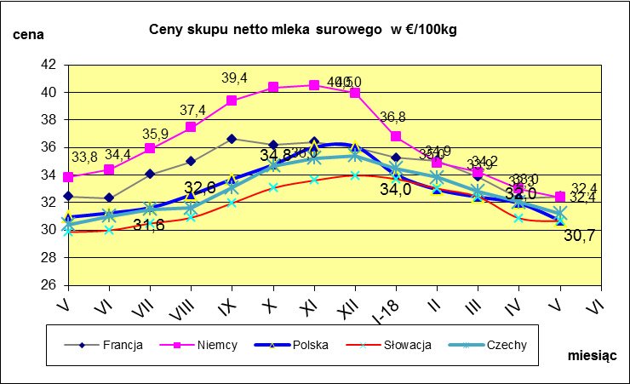
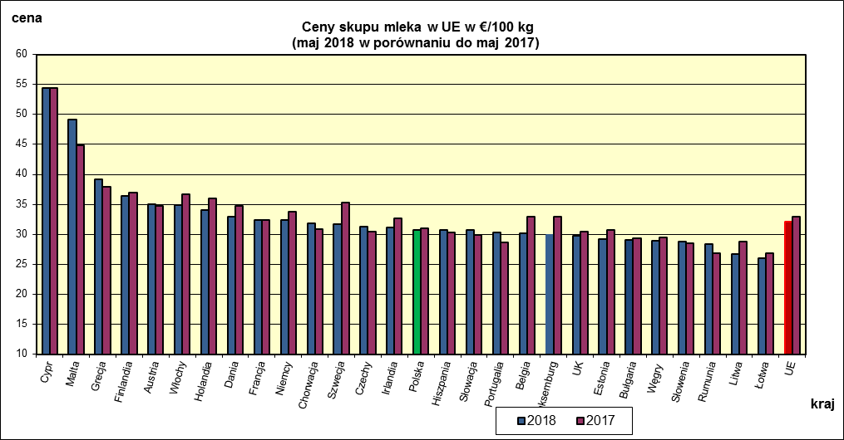
 | dane wstępne |  |  |  |  |  |  |  |  |  |  |  |  |  |  |  |  |  |  |  |  |  | V-2018 | V-2017
 |  |  |  |  |  |  |  |  |  |  |  |  |  |  |  |  |  |  |  |  |  | Cypr | 54.37 | 54.42
 |  |  |  |  |  |  |  |  |  |  |  |  |  |  |  |  |  |  |  |  |  | Malta | 49.13 | 44.81
 |  |  |  |  |  |  |  |  |  |  |  |  |  |  |  |  |  |  |  |  |  | Grecja | 39.17 | 37.9
 |  |  |  |  |  |  |  |  |  |  |  |  |  |  |  |  |  |  |  |  |  | Finlandia | 36.37 | 36.94
 |  |  |  |  |  |  |  |  |  |  |  |  |  |  |  |  |  |  |  |  |  | Austria | 35.02 | 34.68
 |  |  |  |  |  |  |  |  |  |  |  |  |  |  |  |  |  |  |  |  |  | Włochy | 34.89 | 36.62
 |  |  |  |  |  |  |  |  |  |  |  |  |  |  |  |  |  |  |  |  |  | Holandia | 34 | 36
 |  |  |  |  |  |  |  |  |  |  |  |  |  |  |  |  |  |  |  |  |  | Dania | 32.89 | 34.68
 |  |  |  |  |  |  |  |  |  |  |  |  |  |  |  |  |  |  |  |  |  | Francja | 32.43 | 32.43
 |  |  |  |  |  |  |  |  |  |  |  |  |  |  |  |  |  |  |  |  |  | Niemcy | 32.38 | 33.83
 |  |  |  |  |  |  |  |  |  |  |  |  |  |  |  |  |  |  |  |  |  | Chorwacja | 31.83 | 30.87
 |  |  |  |  |  |  |  |  |  |  |  |  |  |  |  |  |  |  |  |  |  | Szwecja | 31.68 | 35.34
 |  |  |  |  |  |  |  |  |  |  |  |  |  |  |  |  |  |  |  |  |  | Czechy | 31.21 | 30.42
 |  |  |  |  |  |  |  |  |  |  |  |  |  |  |  |  |  |  |  |  |  | Irlandia | 31.17 | 32.63
 |  |  |  |  |  |  |  |  |  |  |  |  |  |  |  |  |  |  |  |  |  | Polska | 30.69 | 30.95
 |  |  |  |  |  |  |  |  |  |  |  |  |  |  |  |  |  |  |  |  |  | Hiszpania | 30.68 | 30.29
 | Ceny sprzedaży netto odtłuszczonego mleka w proszku i masła ekstra w blokach*. |  |  |  |  |  |  |  |  |  |  |  |  |  |  |  |  |  |  |  |  | Słowacja | 30.65 | 29.86
 |  |  |  |  |  |  |  |  |  |  |  |  |  |  |  |  |  |  |  |  |  | Portugalia | 30.36 | 28.6
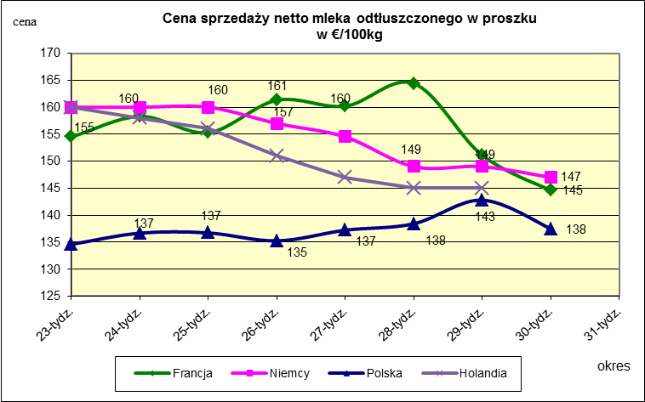
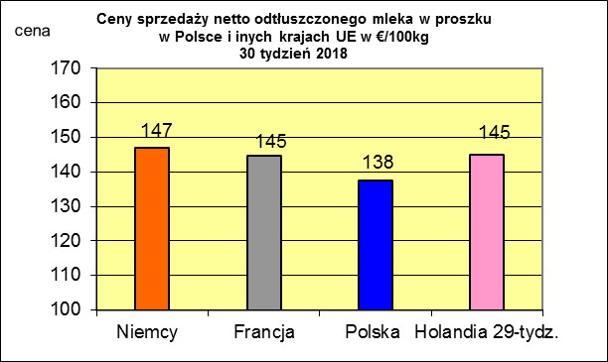
 |  |  |  |  |  |  |  |  |  |  |  |  |  |  |  |  |  |  |  |  |  | Belgia | 30.17 | 32.95
 |  |  |  |  |  |  |  |  |  |  |  |  |  |  |  |  |  |  |  |  |  | Luksemburg | 29.88 | 32.98
 |  |  |  |  |  |  |  |  |  |  |  |  |  |  |  |  |  |  |  |  |  | UK | 29.74 | 30.41
 |  |  |  |  |  |  |  |  |  |  |  |  |  |  |  |  |  |  |  |  |  | Estonia | 29.23 | 30.76

 |  |  |  |  |  |  |  |  |  |  |  |  |  |  |  |  |  |  |  |  |  | Bułgaria | 29.07 | 29.33
 |  |  |  |  |  |  |  |  |  |  |  |  |  |  |  |  |  |  |  |  |  | Węgry | 28.9 | 29.5
 |  |  |  |  |  |  |  |  |  |  |  |  |  |  |  |  |  |  |  |  |  | Słowenia | 28.74 | 28.47
 |  |  |  |  |  |  |  |  |  |  |  |  |  |  |  |  |  |  |  |  |  | Rumunia | 28.32 | 26.9
 |  |  |  |  |  |  |  |  |  |  |  |  |  |  |  |  |  |  |  |  |  | Litwa | 26.74 | 28.82
 |  |  |  |  |  |  |  |  |  |  |  |  |  |  |  |  |  |  |  |  |  | Łotwa | 25.96 | 26.79
 |  |  |  |  |  |  |  |  |  |  |  |  |  |  |  |  |  |  |  |  |  | UE | 32.07 | 32.97

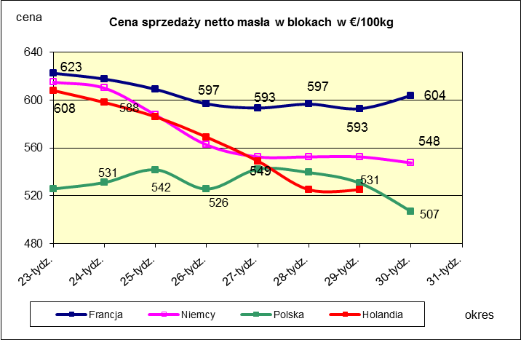
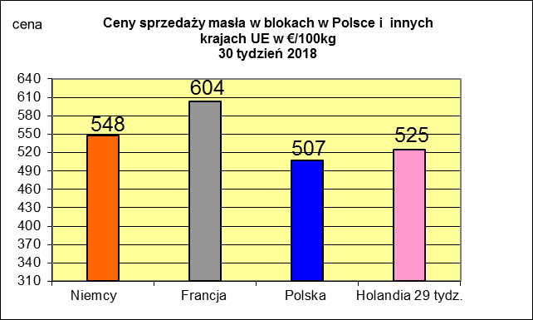
 |  |  |  |  |  |  |  |  |  |  |  |  |  |  |  |  |  |  |  |  |  |  | 2017r. | 2016r.
 |  |  |  |  |  |  |  |  |  |  |  |  |  |  |  |  |  |  |  |  |  | Cypr | 55.88 | 56
 |  |  |  |  |  |  |  |  |  |  |  |  |  |  |  |  |  |  |  |  |  | Grecja | 38.79 | 38.65
 |  |  |  |  |  |  |  |  |  |  |  |  |  |  |  |  |  |  |  |  |  | Holandia | 37.96 | 28.38
 |  |  |  |  |  |  |  |  |  |  |  |  |  |  |  |  |  |  |  |  |  | Szwecja | 37.94 | 30.7
 |  |  |  |  |  |  |  |  |  |  |  |  |  |  |  |  |  |  |  |  |  | Finlandia | 37.63 | 37.2
 |  |  |  |  |  |  |  |  |  |  |  |  |  |  |  |  |  |  |  |  |  | Austria | 37.34 | 31.17
 |  |  |  |  |  |  |  |  |  |  |  |  |  |  |  |  |  |  |  |  |  | Włochy | 37.02 | 31.99
 |  |  |  |  |  |  |  |  |  |  |  |  |  |  |  |  |  |  |  |  |  | Dania | 36.79 | 28.68
 |  |  |  |  |  |  |  |  |  |  |  |  |  |  |  |  |  |  |  |  |  | Irlandia | 36.42 | 28.1
 |  |  |  |  |  |  |  |  |  |  |  |  |  |  |  |  |  |  |  |  |  | Niemcy | 36.41 | 27.38
 |  |  |  |  |  |  |  |  |  |  |  |  |  |  |  |  |  |  |  |  |  | Luksemburg | 35.42 | 28
 |  |  |  |  |  |  |  |  |  |  |  |  |  |  |  |  |  |  |  |  |  | Belgia | 35.05 | 26.7
 |  |  |  |  |  |  |  |  |  |  |  |  |  |  |  |  |  |  |  |  |  | Francja | 34.4 | 30.18
 |  |  |  |  |  |  |  |  |  |  |  |  |  |  |  |  |  |  |  |  |  | Estonia | 32.68 | 23.76
 |  |  |  |  |  |  |  |  |  |  |  |  |  |  |  |  |  |  |  |  |  | Polska | 32.37 | 25.96
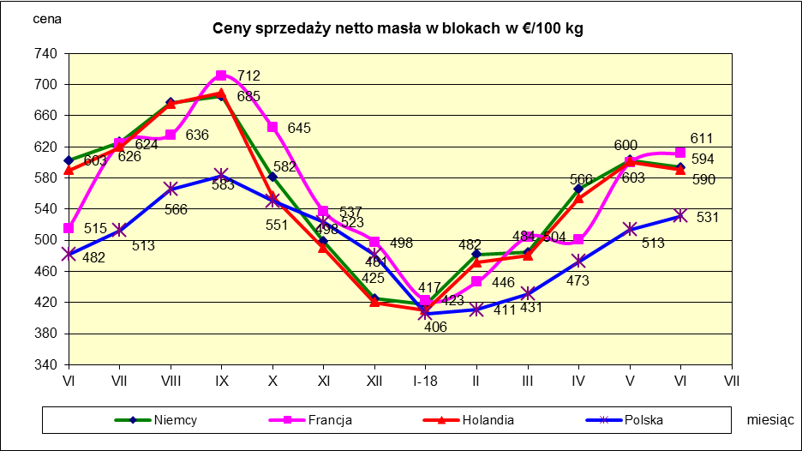
 |  |  |  |  |  |  |  |  |  |  |  |  |  |  |  |  |  |  |  |  |  | UK | 31.89 | 27.18
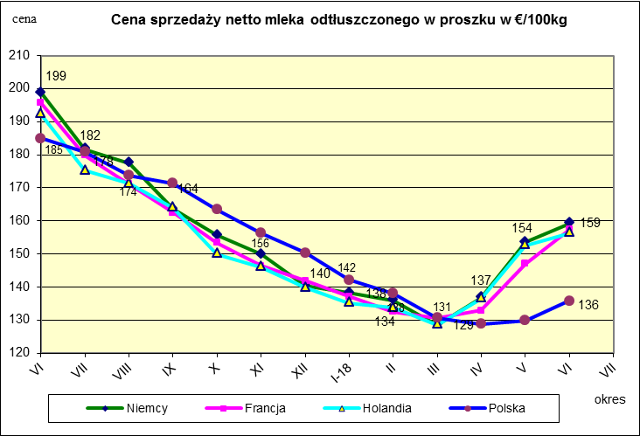
 |  |  |  |  |  |  |  |  |  |  |  |  |  |  |  |  |  |  |  |  |  | Czechy | 31.59 | 24.08
 |  |  |  |  |  |  |  |  |  |  |  |  |  |  |  |  |  |  |  |  |  | Słowacja | 30.99 | 25.31
 |  |  |  |  |  |  |  |  |  |  |  |  |  |  |  |  |  |  |  |  |  | Hiszpania | 30.96 | 29.12
 |  |  |  |  |  |  |  |  |  |  |  |  |  |  |  |  |  |  |  |  |  | Litwa | 30.61 | 21.72
 |  |  |  |  |  |  |  |  |  |  |  |  |  |  |  |  |  |  |  |  |  | Węgry | 30.48 | 23.8
 |  |  |  |  |  |  |  |  |  |  |  |  |  |  |  |  |  |  |  |  |  | Słowenia | 30.32 | 25.28
 |  |  |  |  |  |  |  |  |  |  |  |  |  |  |  |  |  |  |  |  |  | Łotwa | 29.76 | 21.63
 |  |  |  |  |  |  |  |  |  |  |  |  |  |  |  |  |  |  |  |  |  | Portugalia | 29.68 | 27.77
 |  |  |  |  |  |  |  |  |  |  |  |  |  |  |  |  |  |  |  |  |  | Rumunia | 29.19 | 25.66
 |  |  |  |  |  |  |  |  |  |  |  |  |  |  |  |  |  |  |  |  |  | UE | 34.86 | 28.46

*Źródło:clal.it, FranceAgriMer, prodzuivel.nl

Średnie mies. 2016-2018
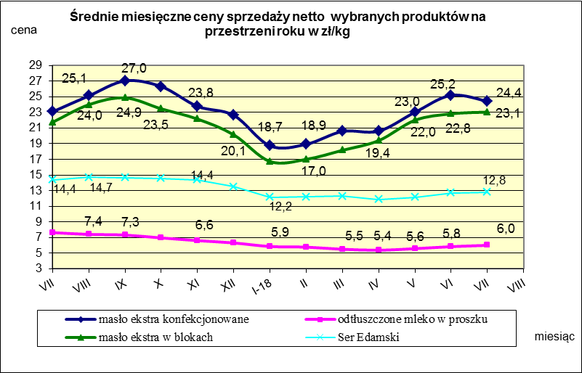

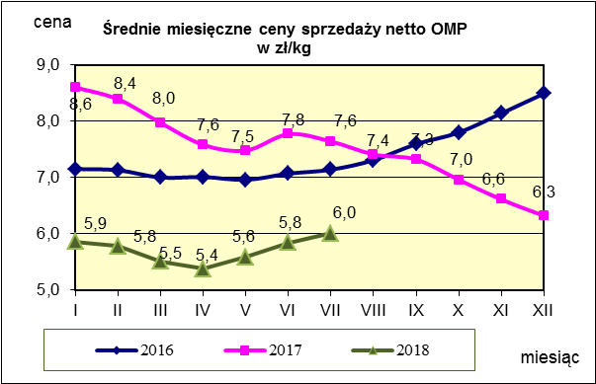
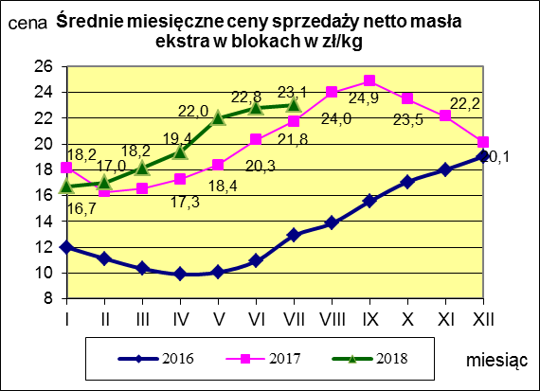
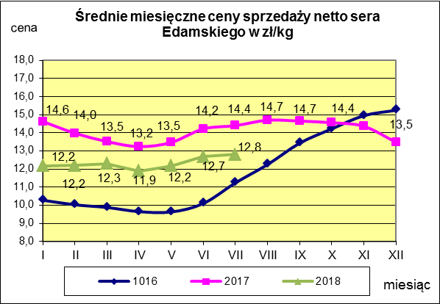

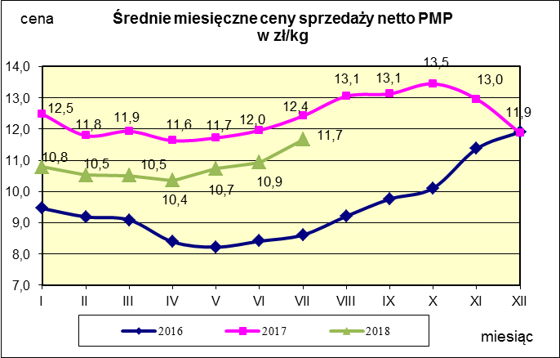
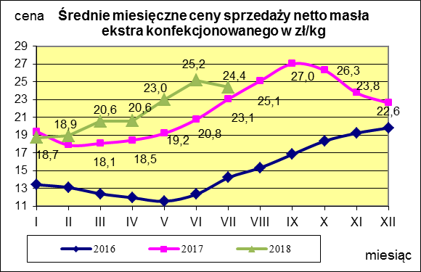
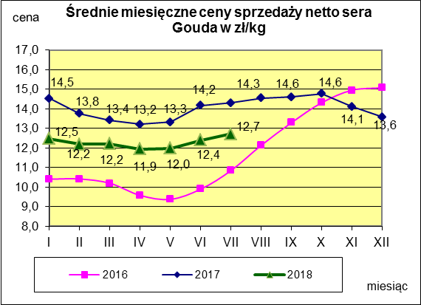

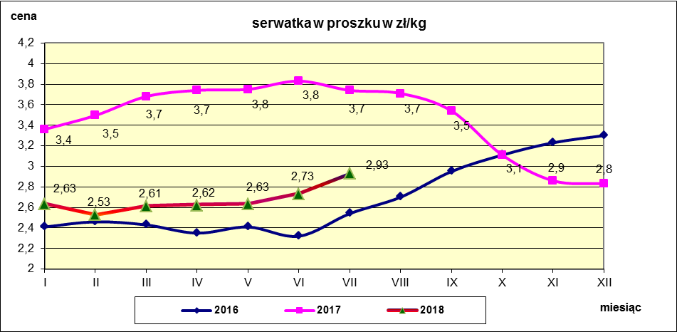

c. sprzedaży sery i twarogi
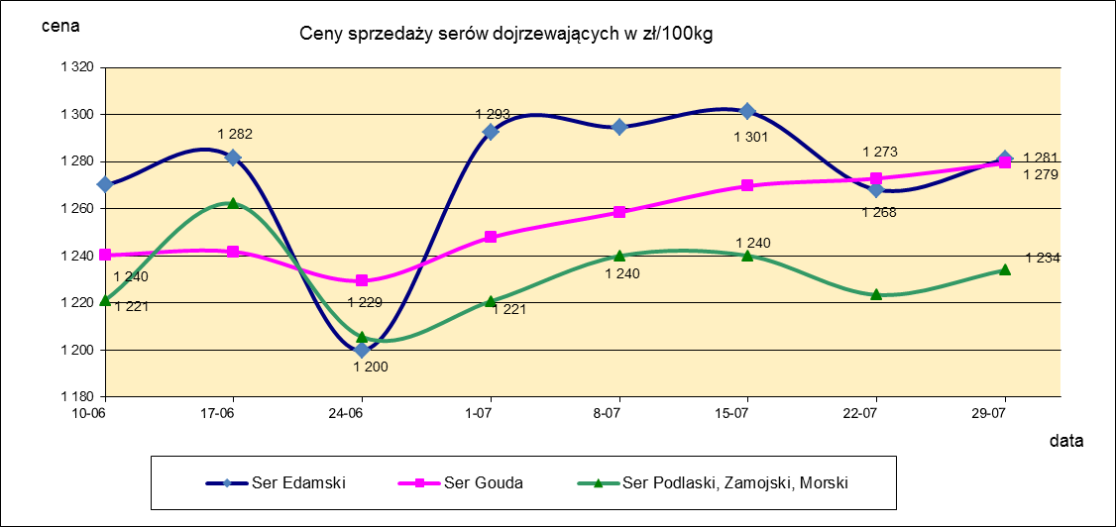
Ceny sprzedaży (NETTO) wybranych produktów mleczarskich za okres: 23-29.07.2018r.
Średnie ceny liczone są jako średnia ważona za 100 kg.
Daty podane w tabelach oznaczają ostatni dzień analizowanego tygodnia (poniedziałek - niedziela)
TOWAR | Rodzaj | POLSKA |  |  | MAKROREGION
 |  |  |  |  | PÓŁNOCNY |  |  | CENTRALNY |  |  | POŁUDNIOWO-WSCHODNI |  |  | ZACHODNI
 |  | Cena [zł/100kg] |  | Tygodn. zmiana | Cena [zł/100kg] |  | Tygodn. zmiana | Cena [zł/100kg] |  | Tygodn. zmiana | Cena [zł/100kg] |  | Tygodn. zmiana | Cena [zł/100kg] |  | Tygodn. zmiana
 |  | 2018-07-29 | 2018-07-22 | ceny [%] | 2018-07-29 | 2018-07-22 | ceny [%] | 2018-07-29 | 2018-07-22 | ceny [%] | 2018-07-29 | 2018-07-22 | ceny [%] | 2018-07-29 | 2018-07-22 | ceny [%]
SERY DOJRZEWAJĄCE | EDAMSKI | 1,281.05 | 1,268.14 | 1.0 | 1,291.42 | 1,268.19 | 1.8 | 1,269.51 | 1,259.02 | 0.8 | nld | nld | - | 1,235.01 | 1,298.13 | -4.9
 | GOUDA | 1,279.42 | 1,272.90 | 0.5 | 1,287.26 | 1,276.71 | 0.8 | 1,259.04 | 1,249.65 | 0.8 | 1,266.85 | 1,274.78 | -0.6 | 1,232.46 | 1,257.63 | -2.0
 | CHEDDAR | 1,386.75 | 1,371.27 | 1.1 | nld | nld | - | nld | nld | - | -- | -- | -- | -- | -- | --
 | EMENTALER | 1,441.25 | 1,462.24 | -1.4 | 1,492.01 | 1,565.89 | -4.7 | nld | nld | - | nld | nld | - | nld | nld | -
 | PODLASKI, ZAMOJSKI, MORSKI | 1,234.02 | 1,223.48 | 0.9 | 1,229.22 | 1,208.64 | 1.7 | nld | nld | - | 1,279.43 | 1,273.21 | 0.5 | nld | nld | -
 | PARMEZAN | -- | nld | - | -- | nld | - | -- | -- | -- | -- | -- | -- | -- | -- | --
 | RADAMER | nld | nld | - | -- | -- | -- | -- | -- | -- | nld | nld | - | -- | -- | --
Ser typu MOZZARELLA |  | 1,493.21 | 1,485.72 | 0.5 | 1,506.31 | 1,497.49 | 0.6 | 1,449.44 | 1,449.40 | 0.0 | 1,302.45 | 1,296.50 | 0.5 | -- | -- | --
Ser typu FETA |  | 1,071.43 | 1,073.48 | -0.2 | nld | nld | - | nld | nld | - | nld | nld | - | -- | -- | --
SERY PLEŚNIOWE |  | 2,028.78 | 1,972.28 | 2.9 | nld | nld | - | -- | -- | -- | -- | -- | -- | 2,218.66 | 2,116.09 | 4.8
SERY i TWAROGI ŚWIEŻE | twaróg min. 40% tł. | 917.33 | 908.46 | 1.0 | 931.45 | 932.76 | -0.1 | 974.57 | 966.01 | 0.9 | 930.68 | 926.99 | 0.4 | 778.83 | 743.91 | 4.7
 | serek granulowany min. 40% tł. | 670.39 | 671.92 | -0.2 | nld | nld | - | nld | nld | - | nld | nld | - | nld | nld | -

c. sprzedaży produkty stałe
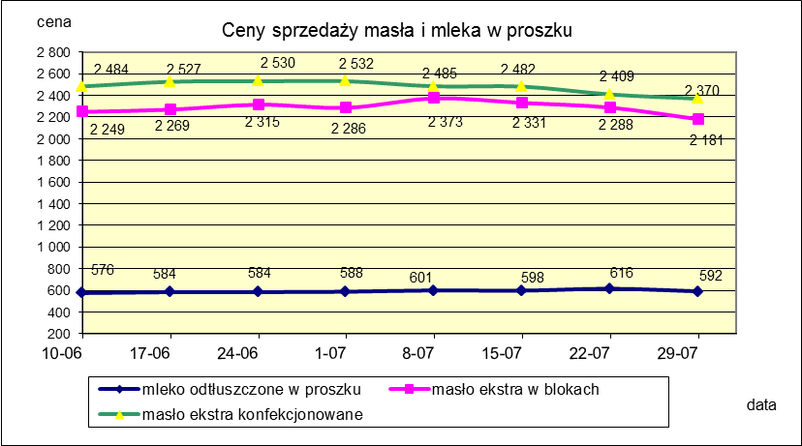
Ceny sprzedaży (NETTO) wybranych produktów mleczarskich za okres: 23-29.07.2018r.
Średnie ceny liczone są jako średnia ważona za 100 kg.
Daty podane w tabelach oznaczają ostatni dzień analizowanego tygodnia (poniedziałek - niedziela)

TOWAR | Rodzaj towaru | POLSKA |  |  | MAKROREGION
 |  |  |  |  | PÓŁNOCNY |  |  | CENTRALNY |  |  | POŁUDNIOWO-WSCHODNI |  |  | ZACHODNI
 |  | Cena [zł/100kg] |  | Tygodn. zmiana | Cena [zł/100kg] |  | Tygodn. zmiana | Cena [zł/100kg] |  | Tygodn. zmiana | Cena [zł/100kg] |  | Tygodn. zmiana | Cena [zł/100kg] |  | Tygodn. zmiana
 |  | 2018-07-29 | 2018-07-22 | ceny [%] | 2018-07-29 | 2018-07-22 | ceny [%] | 2018-07-29 | 2018-07-22 | ceny [%] | 2018-07-29 | 2018-07-22 | ceny [%] | 2018-07-29 | 2018-07-22 | ceny [%]
Masło 82% tł., 16% wody | w blokach | 2,180.71 | 2,287.76 | -4.7 | 2,159.28 | 2,277.12 | -5.2 | 2,329.07 | 2,373.23 | -1.9 | 2,220.31 | 2,233.77 | -0.6 | 2,238.60 | 2,322.65 | -3.6
 | konfekc. | 2,370.43 | 2,409.28 | -1.6 | 2,371.87 | 2,429.97 | -2.4 | 2,379.31 | 2,409.69 | -1.3 | 2,300.47 | 2,322.40 | -0.9 | 2,390.90 | 2,386.97 | 0.2
Masło 80% tł., 16%wody, 2% soli | w blokach | -- | -- | -- | -- | -- | -- | -- | -- | -- | -- | -- | -- | -- | -- | --
Masło | Ogółem | 2,319.11 | 2,373.50 | -2.3 | 2,307.56 | 2,376.62 | -2.9 | 2,373.68 | 2,408.35 | -1.4 | 2,295.92 | 2,315.65 | -0.9 | 2,341.47 | 2,365.09 | -1.0
Mleko w proszku | pełne | 1,195.27 | 1,185.83 | 0.8 | 1,180.10 | 1,169.31 | 0.9 | 1,200.83 | 1,196.60 | 0.4 | -- | -- | -- | nld | nld | -
 | odtłuszczone | 591.72 | 615.83 | -3.9 | 591.14 | 634.83 | -6.9 | 600.19 | 615.01 | -2.4 | 574.86 | 568.12 | 1.2 | 594.06 | 580.36 | 2.4
 | Ogółem | 656.79 | 666.80 | -1.5 | 661.54 | 671.79 | -1.5 | 674.38 | 772.88 | -12.7 | 574.86 | 568.12 | 1.2 | 666.10 | 600.82 | 10.9
Mleko zagęszczone | słodzone | nld | nld | - | -- | -- | -- | -- | -- | -- | -- | -- | -- | nld | nld | -
 | niesłodzone | 557.02 | 560.45 | -0.6 | nld | nld | - | -- | -- | -- | -- | -- | -- | nld | nld | -
 | Ogółem | 660.98 | 669.58 | -1.3 | nld | nld | - | -- | -- | -- | -- | -- | -- | nld | nld | -
Bezwodny tłuszcz mleczny |  | nld | nld | - | nld | nld | - | -- | -- | -- | -- | -- | -- | -- | -- | --
Serwatka w proszku |  | 298.45 | 293.84 | 1.6 | 309.84 | 303.34 | 2.1 | 227.77 | 229.85 | -0.9 | 236.35 | 234.16 | 0.9 | -- | -- | --
Laktoza |  | -- | -- | -- | -- | -- | -- | -- | -- | -- | -- | -- | -- | -- | -- | --
Kazeina i kazeiniany |  | -- | -- | -- | -- | -- | -- | -- | -- | -- | -- | -- | -- | -- | -- | --

mleko do skupu
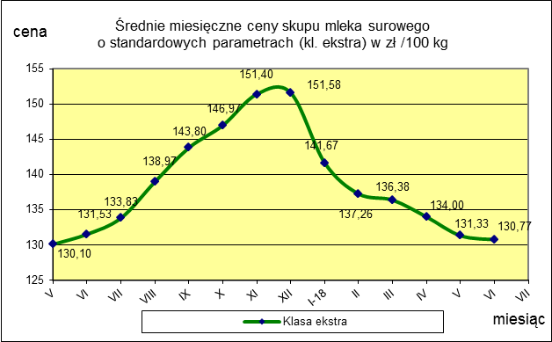
ŚREDNIA WAŻONA CENA SKUPU MLEKA ( NETTO) O STANDARDOWYCH PARAMETRACH (d. KL. EKSTRA) w zł/100kg

 |  |  | TOWAR |  | POLSKA
 |  |  |  |  | Cena [zł/100kg] |  | Miesięczna. zmiana ceny
 |  |  |  |  | czerwiec | maj
 |  |  | Mleko surowe do skupu o standardowych parametrach |  | 130.77 | 131.33 | -0.4

TOWAR | MAKROREGION
 | PÓŁNOCNY |  |  | CENTRALNY |  |  | POŁUDNIOWO-WSCHODNI |  |  | ZACHODNI
 | Cena [zł/100kg] |  | Miesięczna zmiana | Cena [zł/100kg] |  | Miesięczna zmiana | Cena [zł/100kg] |  | Miesięczna zmiana | Cena [zł/100kg] |  | Miesięczna zmiana
 | czerwiec | maj | ceny [%] | czerwiec | maj | ceny [%] | czerwiec | maj | ceny [%] | czerwiec | maj | ceny [%]
Mleko surowe do skupu o standardowych parametrach | 136.32 | 137.14 | -0.6 | 121.83 | 122.84 | -0.8 | 125.55 | 125.59 | 0.0 | 125.71 | 124.55 | 0.9

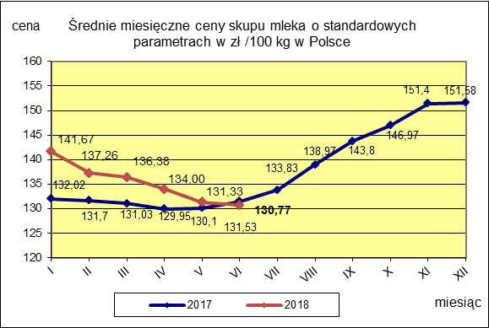

 |  |  |  |  |  |  | POLSKA
 |  |  |  |  |  | TOWAR | czerwiec 2018 | czerwiec 2017 | czerwiec 2016 | Zmiana ceny [%] w 2018r. w stos. do lat:
 |  |  |  |  |  |  |  |  |  | 2017r. | 2016r.
 |  |  |  |  |  | Mleko o standardowych parametrach | 130.77 | 131.53 | 101.75 | -0.6 | 28.5

